상품제안서
인조가죽 스마트카드포켓 | 상품코드: F11514

 |  |  |  |  |  |  | 02-412-0044 | www.easy1.co.kr
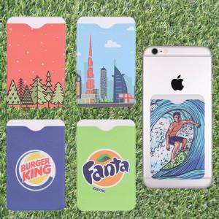

【상세/제작정보】 | 컬러인쇄 및 opp포장 포함

【인쇄/포장옵션】 | 풀칼라 / OPP(비닐)

【공급단가】 | 수량 | 300~ | 1,000~ | 2,000~ | 3,000~ | 5,000~
*VAT별도 | 단가 | 1,750원 | 1,690원 | 1,620원 | 1,560원 | 1,520원

【상품 URL】 | http://www.easy1.co.kr/src/goods_detail.php?gdno=11514

